2018_05_data
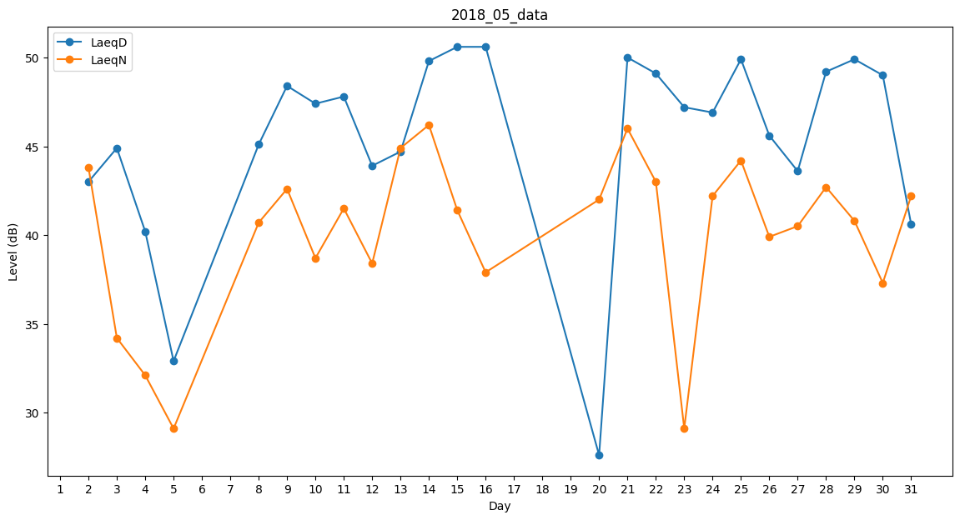
Day | LaeqD | LaeqN
1 | 39.4 | 0
2 | 43 | 43.8
3 | 44.9 | 34.2
4 | 40.2 | 32.1
5 | 32.9 | 29.1
6 | 0 | 0
7 | 38.8 | 0
8 | 45.1 | 40.7
9 | 48.4 | 42.6
10 | 47.4 | 38.7
11 | 47.8 | 41.5
12 | 43.9 | 38.4
13 | 44.7 | 44.9
14 | 49.8 | 46.2
15 | 50.6 | 41.4
16 | 50.6 | 37.9
17 | 46.7 | 0
18 | 47.9 | 0
19 | 30.1 | 0
20 | 27.6 | 42
21 | 50 | 46
22 | 49.1 | 43
23 | 47.2 | 29.1
24 | 46.9 | 42.2
25 | 49.9 | 44.2
26 | 45.6 | 39.9
27 | 43.6 | 40.5
28 | 49.2 | 42.7
29 | 49.9 | 40.8
30 | 49 | 37.3
31 | 40.6 | 42.2

